상품제안서
아이리버 향균처리 오피스 기어 무소음 무선 키보드 마우스 세트 | 상품코드: S44874

 |  |  |  |  |  |  | 02-713-8555 | www.synergygift.co.kr
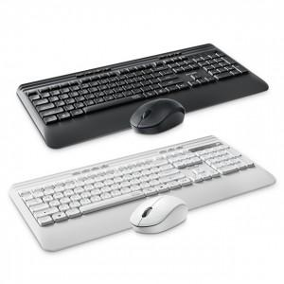 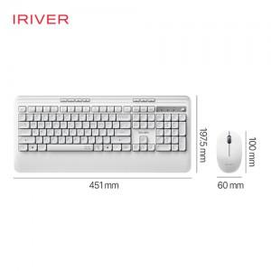 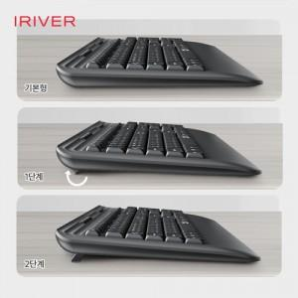

【상세/제작정보】 | <span style="font-size: 14pt;">※ 키보드는 레이저인쇄만 가능 합니다.</span><br>​<br>

【인쇄/포장옵션】 | 실크, 레이저, 풀칼라 / 포장지포장

【공급단가】 | 수량 | 30~ | 50~ | 100~ | 300~ | 500~
*VAT별도 | 화이트 | 31,100원 | 30,100원 | 29,400원 | 28,400원 | 27,900원
 | 블랙 | 31,100원 | 30,100원 | 29,400원 | 28,400원 | 27,900원

【상품 URL】 | https://www.synergygift.co.kr:443/src/goods_detail.php?gdno=44874

